7980
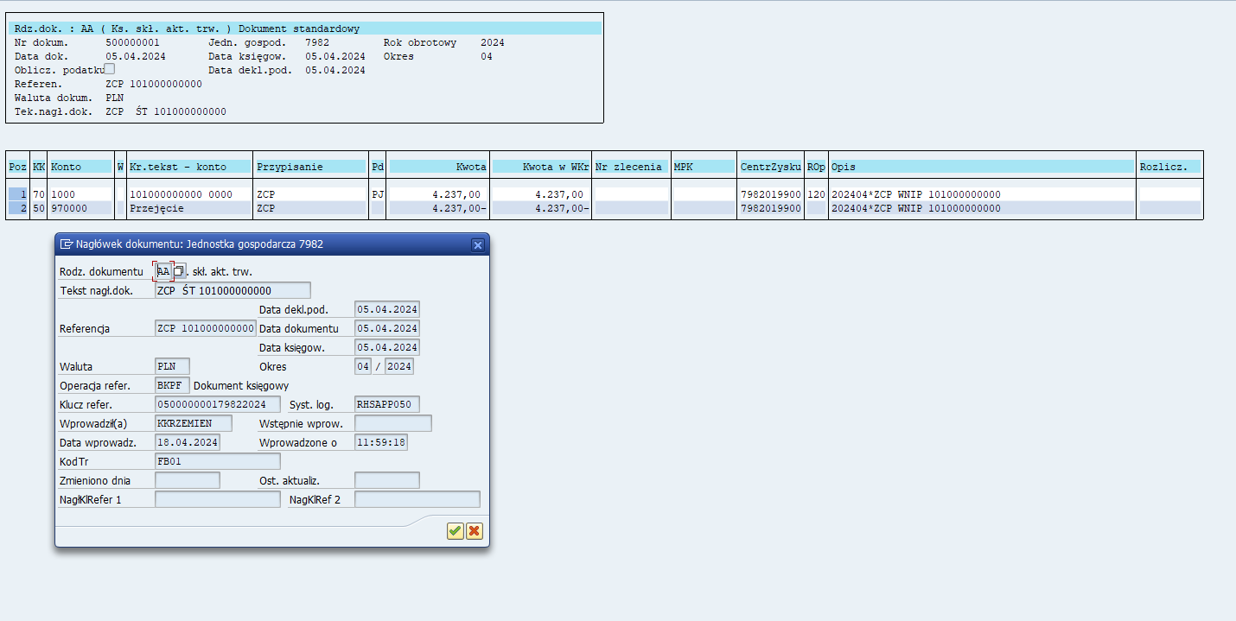
wartość godziwa ŚT z 7982 do 7980 zestawienie do umowy | 188,739.00 | WN ŚT | MA 970000 | wartość z zalącznika z wyceną - cana sprzedaży (godziwa) plik od GH do wprowadzenia aktywa trwałe zastosowanie stawek amortyzacji do 3,5 tys. PLN jednorazowo GWG

RMK wartość sprzedanych z 7982 do ujęcia w 7980 | 45,460.07 | WN RMK | MA 970000 | WN PK RMK 970000 i wprowadzenie dokumentów DB z kontynuacją rozliczenia międzyokresowego miesięcznie do końca umowy
 | 234,199.07
PCC | 3,896.00
KOSZTY DORADZTWA PODATKOWEGO/NOTARIALNE | 0.00 | WN 970000 | MA 495900

wartość umowy sprzedaż ZCP | 234,200.00 | WN970000 | MA zobow ROS wobec RDW

 | 3,896.93 | WN wnip/rmp | MA 970000

 |  |  |  |  |  |  | 970000 dane ROS |  |  | st
 |  |  |  |  | cena umowa, śt | 1 | 234,200.00 | 188,739.00 | 2 | 188739
 |  |  |  |  | doradztwo prawne | 3 |  | 45,460.07 | rmk | 45460.07
 |  |  |  |  | pcc | 4 | 3,896.00 | 3,896.93
 |  |  |  |  | notariusz | 5
 |  |  |  |  |  |  | 238,096.00 | 238,096.00

